Note
■ Business Flow
S
승인여부?
승인여부?
난임지원 신청 관리
E
난임지원 신청
난임지원 신청 작성
가결
인사팀 접수
가결

부결
부결

 | 사전조건 :
 | 사후조건 :

■ 사용자/권한
 | * 일반사용자 | C/R/U/D 권한 (본인 신청내역)

■ 특이사항
 | * 저장/반송 중인 건은 삭제 가능
 | * 본인만 신청 가능
 | * 근속기간 3년 이상인 자 대상(근속기간일로 부터 신청일 기준 만 3년(365 * 3) 이상자만 신청 가능
 | - 그룹사 전출입자의 경우 타 계열사 근무 기간도 근속기간에 포함(전입 계열사의 담당자가 근속기산일을 설정)
 | - 회사, 사번별 등록된 기준일자 중 가장 최근 기준일자의 근속기산일로 판단
 | * 추가정보 등록의 가족정보에서 배우자(남편 or 처)가 등록되어 있어야 신청 가능
 | * 총 2회 신청 가능, 2회 합하여 지원금액 상한 200만원
 | * 지원회차 자동 셋업, 1회차, 2회차 순서대로 등록(2회차 등록시 1회차 신청내역이 있어야 함, 1회차 삭제시 2회차 신청내역이 없어야 함)
 | * 지원 누계금액은 해당 내역을 제외한 당일포함 이전 내역 중 결재상태 값이 결재상신 0, 결재완료1인결재 1, 결재완료 7, 결재중 2, 결재완료처리부서 9, 저장중 21, 접수 8 인 내역의 지원금액 합계
 | - 재입사인 경우 재입사 이전의 지원금액도 합계
 | - 재입사 후 지원회차는 1회차 부터 신청(지원 누계금액이 200만원 초과하지 않은 경우)
 | * 임직원 신청 → 전자결재(팀장 승인) → 접수부서(인사담당자) 승인 → 별도지원 or 급여반영 처리
 | * 배우자 그룹사 근무시
 | - 체크박스 체크하는 경우 배우자명, 사번, 소속사, 부서, 직급 입력란 활성화(배우자명, 사번, 부서, 근속기산일 필수체크)
 | - 사번, 성명, 소속부서 -> 텍스트 key in, 소속회사 -> 활성 중인 회사 돋보기로 선택
 | - 사번, 소속회사코드로 근속기산일 자동으로 셋업 및 근속기간 계산
 | - 대상자 사번과 배우자의 사번 같으면 오류
 | - 신청자, 배우자 모두 근속기간 확인, 3년 이상 판단여부에 따라 지원금액 결정
 | - 배우자 둘 중 한명만 3년 이상 근무인 경우 3년 이상 근무자 소속사에서 100% 지원 -> 배우자 근속기간이 3년 미만인 경우 100% 지원
 | - 배우자 근속기간이 3년 이상이면 신청금액의 50% 지원금액 표시
 | - 진료비 본인부담금, 약제비 본인부담금 key in, 신청금액, 지원금액 자동 계산
 | * 마지막 제출시에 알림박스
 | - 신청내용이 정확한가? 확인하는 절차 삽입(배우자가 그룹사 근무시 중복 지원 받을 수 없음을 충분히 신청자가 알도록 안내 문구)
 | - 시스템 상으로 배우자의 그룹사 근무를 100% 확인할 방법 없음, 입력 누락으로 인한 중복 수혜 발생 시 개인 귀책!!!!!

[가이드라인]
 | ※ Business Flow
 | -. 작성 설계문서에 포함되는 프로그램의 복잡성을 고려하여, 프로그램의 흐름도를 작성하여, 프로그램의 이해도를 높이기 위해 작성을 진행한다.
 | > 프로그램의 Screen이 3개이상일 경우, 프로그램의 사별, 플랜트별등 분기처리되는 Logic 존재 시 작성.
 | -. 본 프로그램의 전후 흐름을 파악하기 위한 비즈니스 사전 조건, 사후 조건 등을 서술형으로 기술하는 것도 가능하다.
 | -. 내용 변경 시 해당 변경 영역을 녹색박스로 표시, 박스 상단우측에 (개정이력 작성일 : 변경사항)을 기입한다. 삭제는 취소선 처리한다.이전 버전의 변경 표시와 셀 색은 초기화한다.(박스/표시 삭제)

 | ※ 사용자/권한
 | -. 사용자(액터)의 권한과 역할 설명한다.
 | -. 내용 변경 시 해당 변경 영역을 녹색박스로 표시, 박스 상단우측에 (개정이력 작성일 : 변경사항)을 기입한다. 삭제는 취소선 처리한다.이전 버전의 변경 표시와 셀 색은 초기화한다.(박스/표시 삭제)
 | ※ 특이사항
 | -. 특이사항 기술한다.

화면디자인
 | ■ UI화면 스케치

 |  | *기본화면
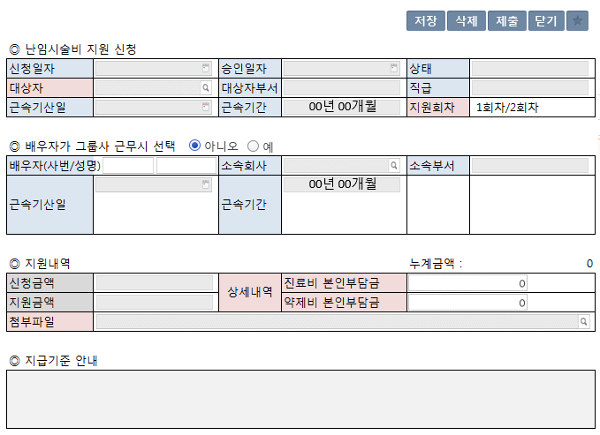

 |  | *전자결재 양식
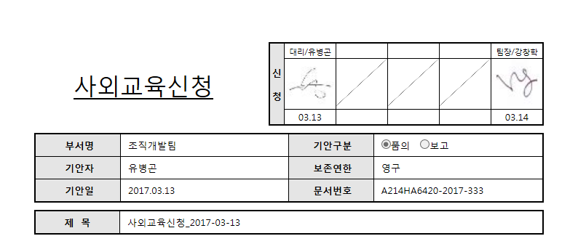
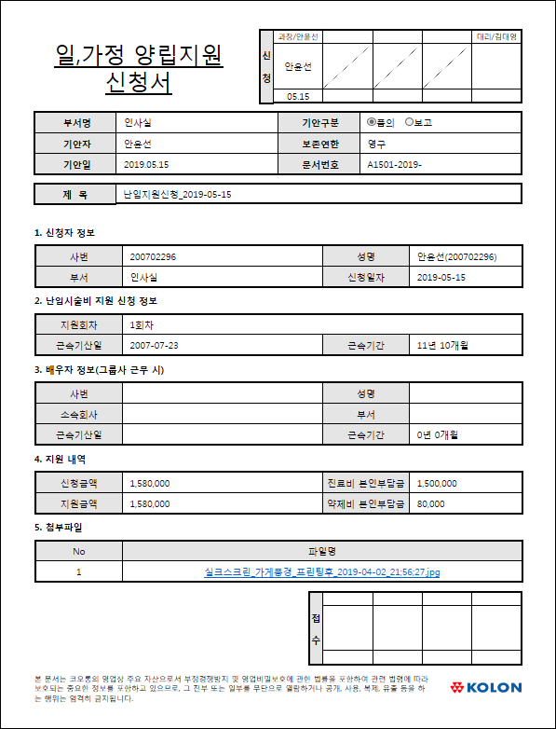

난임지원신청

난임지원신청_2018-10-03

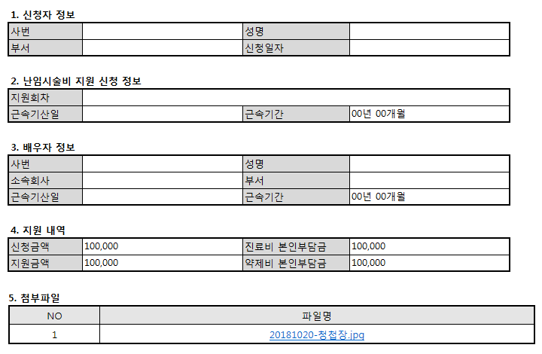

 | ■ 추가설명 (선택)
 |  | ▶ 난임지원신청을 통해 화면 조회시, 로그인 사용자 정보가 신청자 정보에 초기 설정된다.
 |  | ▶ 대상자가 선택되면 근속기산일(회사, 사번, max(EFFDT))과 신청일자로 근속년도, 근속월을 구하여 근속기간 00년 00개월로 표기
 |  | ▶ 지원회차는 1회차, 2회차만 선택가능하고 1회차 신청내역이 없으면 2회차 신청 불가능
 |  | 1회차이든 2회차이든 지원금액은 회차에 상관없이 한도 계산하므로 필요없음(순서에 상관하지 말자) 2019-12-17 신혜영
 |  | ▶ 로그인 사용자는 본인 신청만 가능하다.(다만 데이터 권한을 본인만 가능하도록 구성할 할 예정이어서 데이터 권한 적용)
 |  | ▶ 진료비 본인부담금은 필수 입력(료비 본인부담금을 0 보다 큰 금액으로 입력하세요), 약제비 본인부담금은 없는 경우 있음(2019-08-21 INDBU 도종현 과장 요청)
 |  | ▶ 저장시 대상자의 근속기간이 3년이상일 때만 신청가능(psft)출산휴가기준관리, 600 코드 참고)
 |  | ▶ 배우자가 그룹사 근무시 선택 아니오 일때 그 밑의 정보 모두 비활성화, 예 일때 활성화
 |  | ▶ 배우자가 그룹사 근무시 선택을 할때마다 배우자 정보 및 지원내역 초기화
 |  | ▶ 1회차, 2회차 지원금액의 합계가 200만원을 넘을 수 없음(psft)출산휴가기준관리, 630 코드 참고)
 |  | 이미 등록된 난임지원신청의 결재상태값 0 결재상신, 1 결재완료(1인결재), 7 결재완료, 2 결재중, 6 기안취소, 4 반송, 14 반려, 9 결재완료(처리부서), 21 저장중, 8 접수 인 지원금액의 누계액과 지원금액한도로 판단하여 신청할 지원금액이 결정됨
 |  | 지원금액이 50만원이더라도 지원금액한도 - 누계액 = 10만원 이면 지원금액은 10만원이 됨
 |  | ▶ 배우자정보가 없을 경우 지원금액은 100% 지원, 배우자정보가 있을 경우 배우자근속년한에 따라 3년 미만이면 100%, 3년 이상이면 50% 지원(psft)출산휴가기준관리, 610 코드 참고)
 |  | 2019-12-17 신혜영
 |  | ▶ 지원금액 계산 프로세스 변경
 |  | 변경전 : 신청금액 계산 -> 배우자가 그룹사근무시=Y이고 근무년수3년이상인 경우 신청금액의 50% 계산 -> 200만원 한도 체크
 |  | 변경후 : 한명당 200만원 한도가 아닌 부부당 200만원 한도이며, 부부가 계열사근무시 각각 신청하여 (인당 최대)100만원씩 지원 받음
 |  | 신청금액 계산 -> 배우자가그룹사근무=N 인 경우 200만원 한도체크 or 배우자가 그룹사근무=Y인 경우 100만원 한도체크
 |  | 난임지원비용부담율(100% or 50%)는 신청금액이 아닌 한도금액 계산시 적용함
 |  | 1차시 배우자가그룹사근무시=N 150만원 지원받고 난 후 2차시 배우자가그룹사근무시=Y 이면 더이상 신청 불가, 50만원 초과금액에 대해선 넘어감
 |  | 1차시 배우자가그룹사근무시=Y 100만원 지원받고 난 후 2차시 배우자가그룹사근무시=N 이더라도 한도가 100만원 이므로 더이상 신청 불가
 |  | 1차시 배우자가그룹사근무시=N 75만원 지원받고 난 후 2차시 배우자가그룹사근무시=Y 이면 한도가 100만원 이므로 25만원 지원 받음
 |  | 배우자가 그룹사 근무시 선택 = Y 이고 배우자 정보가 있는 경우 그 배우자가 받은 지원금액 도 포함하여 한도 체크
 |  | → 배우자가 1차시 50만원 지원 받은 후 대상자가 1차시 170만원 신청했다면 100만원 지원 받음

 |  | ▶ 난임지원근속년한기준, 난임지원비용부담율(배우자근속), 난임지원액한도 는 psft)출산휴가기준관리에서 관리한다.(KLN 셋업 완료, 셋업된 코드 가져다 로직을 구현 할 것!)
 |  | ▶ 저장중, 기안취소, 반송인 내역은 삭제 가능하다.
 |  | ▶ 기안취소, 반송인 내역을 삭제후 재기안 하거나 내용 수정후 재기안 가능하다.
 |  | ▶ 제출 버튼을 선택하면 전자결재가 팝업된다(팀장 전결, 접수부서(인재개발팀)).
 |  | ▶ 전자결재 양식은 난임지원신청서_접수_직책가능

[가이드라인]
 | ※ 화면 디자인은 화면의 구조와 내용을 이해할 수 있도록 그리면된다. 모든 방법 가능하다. UI개발툴(XPlatform, ABAP 등)을 이용하여 그리거나, PPT, 워드, 손그림gif도 가능.
 |  | * 단, 손그림의 경우 화면 개발 후 화면덤프로 교체 필요함.
 | ※ 화면사이즈를 명확히 해야하는 경우는 디자이너와 상의하여 화면크기를 미리 정의하여 위와 같이 눈금형태의 템플릿을 제공받아 사용한다.
 |  | *[R] readonly, default setting
 | ※ 내용 변경 시 해당 변경 영역을 녹색박스로 표시, 박스 상단우측에 (개정이력 작성일 : 변경사항)을 기입한다. 삭제는 취소선 처리한다.이전 버전의 변경 표시와 셀 색은 초기화한다.(박스/표시 삭제)

ERD
■ ERD (혹은 테이블 설명)
* 난임지원신청 Record
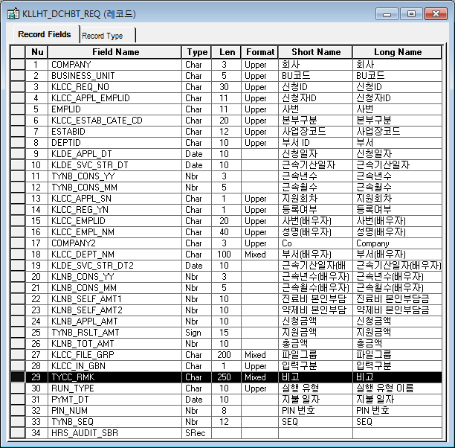
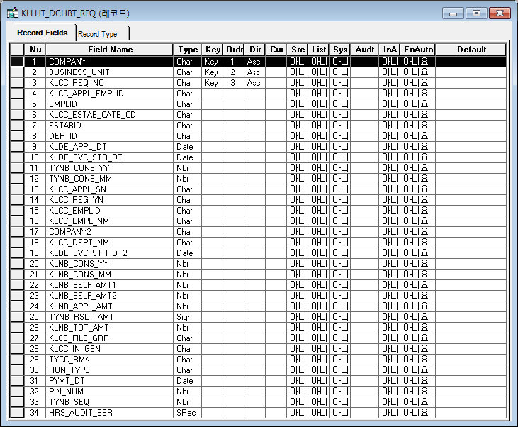

* 결재신청 마스터 Record
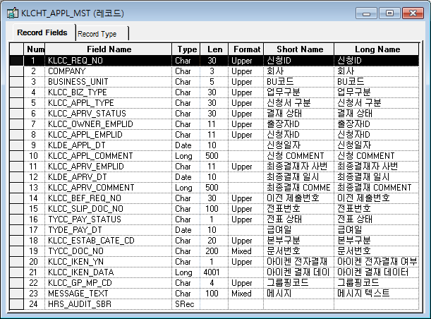
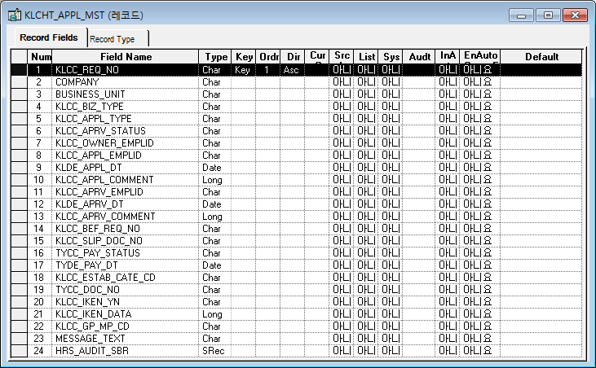

* 기준일자 Record
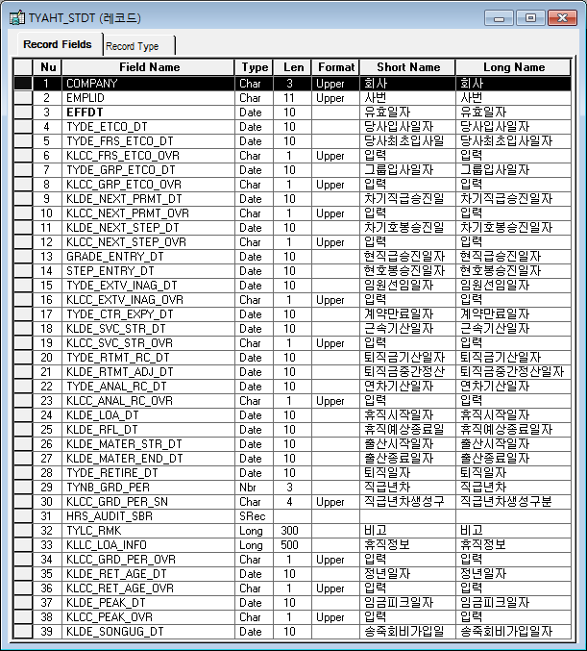
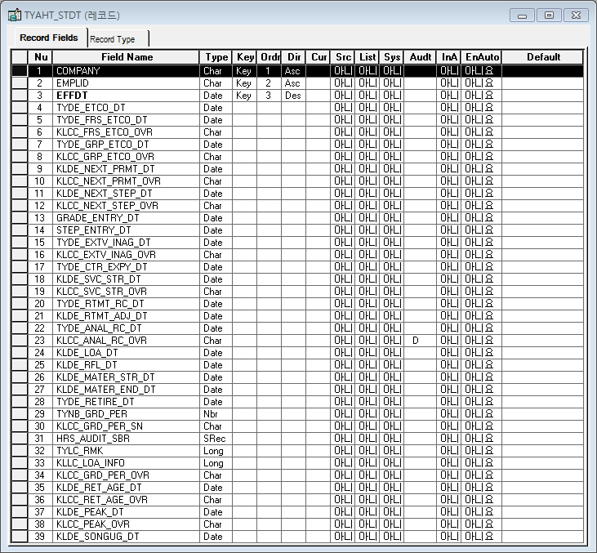

* 사원정보 Prompt-History Record

* 사원정보 Prompt-History(재직/퇴직) Record(SubRecord)
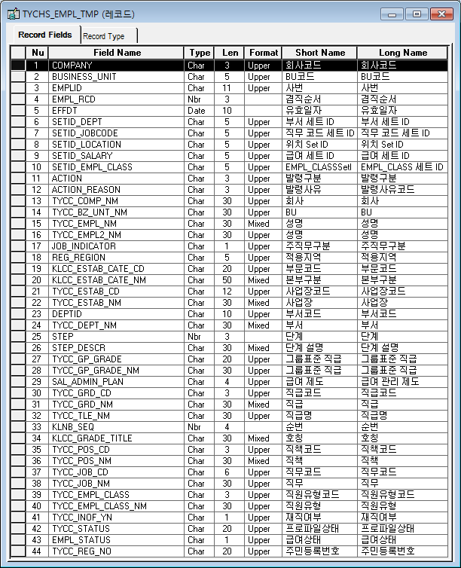
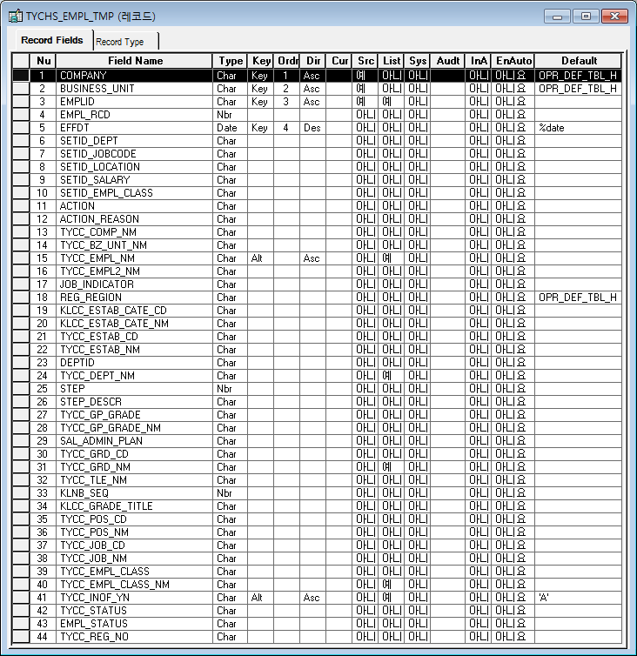

* 다중파일Upload공통 Record

[가이드라인]
※ 테이블의 논리명과 물리명을 작성한다.
※ DA# 에서 물리 탭 선택 후 우측 상단의 "논리명 보기" 를 선택하면 테이블의 논리명과 물리명을 확인할수 있다.

※ History 작성
 | -. 변경 및 추가 되는 내용은 "개정이력작성일" 을 History ID로 표기하여 내역 작성.
 | > 제거되는 내용은 삭제하지 않고, 스트라이크 태그처리하여 , 기존 이력은 관리한다.
 | ※ "History ID" 필드 존재 시 "History ID"에 개정이력 작성일 입력, 존재하지 않을경우 , 변경되는 항목에 "(개정이력 작성일 : 변경사항)"로 내역 관리
 | (예시) "추가","변경","삭제" << "녹색" 바탕으로 표기 , 이전 버전의 변경 부분 중 셀 색을 기존 값으로 원복시켜야 함
 | > (개정이력 작성일 : 저장 필드 추가)
 | > (개정이력 작성일 : 단가필드 계산 계산로직 변경)
 | > (개정이력 작성일 : 비고항목은 TEXT 필드로 단문만 입력 한다. <-- 취소선 처리 )

T1_Fail_002
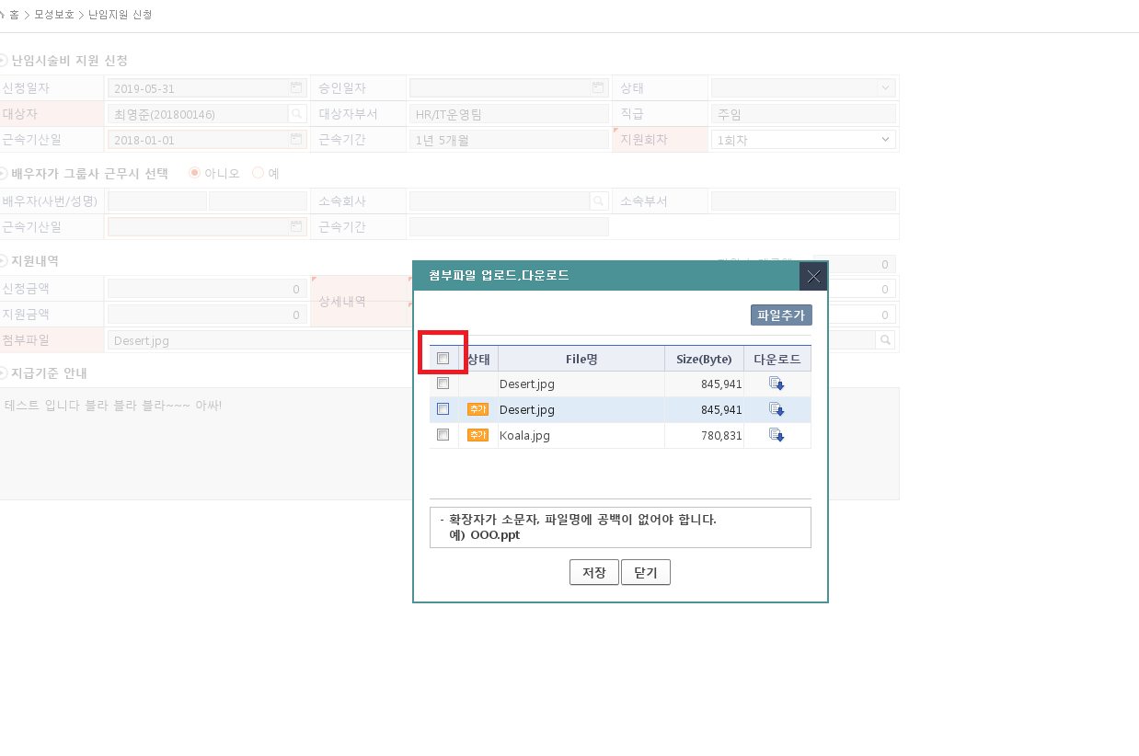

[2019.05.31]
[Major]
첨부파일 2개 이상 추가 > 전체선택 버튼 선택 시 동작하지 않음.

T1_Fail_003
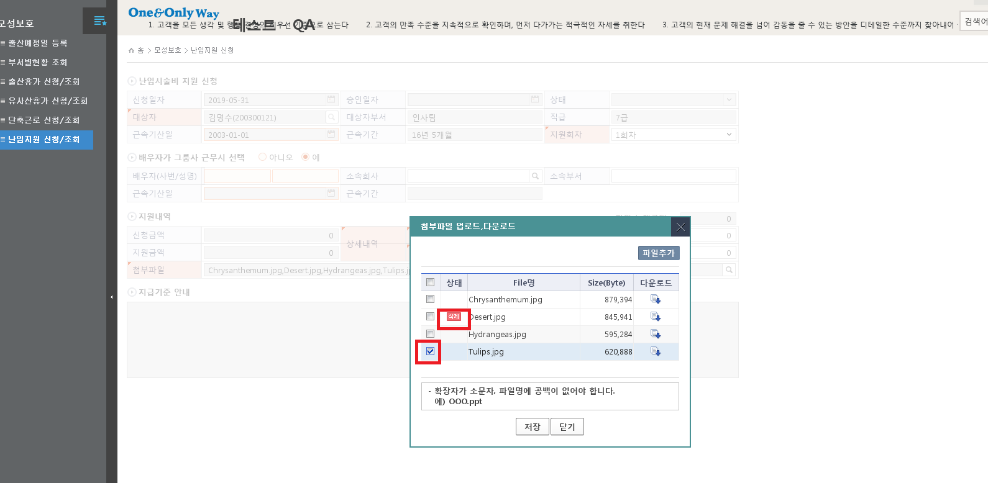
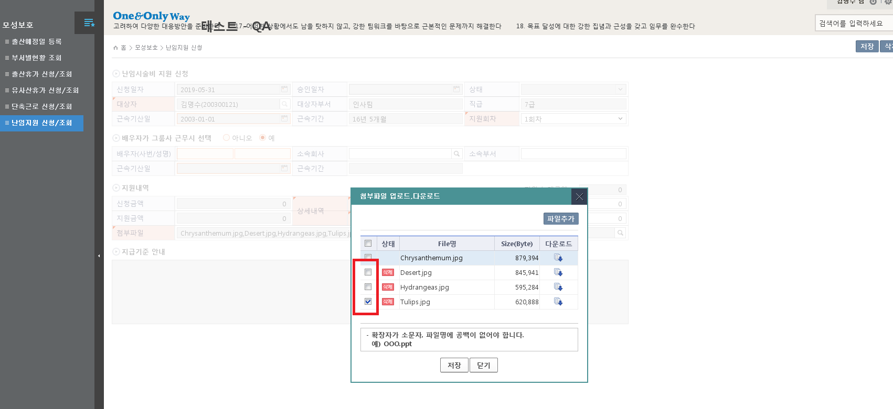

[2019.05.31]
[Major]
1. 난임시술비 지원신청 화면에서 첨부파일 2개이상 추가 완료된 상태 > 첨부파일 추가 돋보기 버튼 선택 > 임의의 첨부파일 체크 >체크박스 해제 시 상태의 삭제 문구 사라지지 않은현상
2. 난임시술비 지원신청 화면에서 첨부파일 2개이상 추가 완료된 상태 > 첨부파일 추가 돋보기 버튼 선택 > 임의의 첨부파일 체크 >체크박스 해제 >첨부파일 체크 상태의 삭제 문구 나타나지 않은 현상.

Event 작성가이드
◈ 화면Control
 | ■ UI화면 요소 설명
 | Screen 영역 | Screen Object | 속성 | Default(초기화) | Default(초기화) | Default(초기화) | 필수 | 필수 | 필수 | Validation | Validation | Validation | Event
 |  |  |  | 본사 권한 | 매장 권한 | LoV | Master 조회 | Master 저장 | 상세조회 | Master 조회 | Master 저장 | 상세조회
1
 | Master 버튼 | 조회 | 버튼 | 활성 | 활성 |  |  |  |  |  |  |  | 클릭시 > [Master 조회logic]
 |  | 저장 | 버튼 | 활성 | 비활성 |  |  |  |  |  |  |  | 클릭시 > [Master 저장logic]
2
 | 상세 버튼 | 상세 조회 | 버튼 | 활성 | 비활성 |  |  |  |  |  |  |  | 클릭시 > [상세조회logic]

◈ logic
 | ■ 로직 설명
 | Logic명 | 처리방법 | 변경일 | 내용 |  |  |  | 메시지
 | Master 조회logic | 서버(CSI) |  | input : 재고DO
3
 |  |  |  | process : 재고DO 검색조건을 확인한다 검색 조건이 없으면 검색 조건을 넣으라는 메시지를 보내준다. 검색 조건이 있으면 검색 조건으로 재고 목록을 조회한다. data참조> [Master 조회] |  |  |  | [MSG(E)] MSG001 : 검색조건을 입력하세요.
 |  |  |  | exception :
 |  |  |  | output : List<재고DO>
 | Master 저장logic |  |  | input : 재고DO
 |  |  |  | process :
 |  |  |  | exception :
 |  |  |  | output : List<재고DO>
 | 상세조회logic | 서버 |  | input : 재고DO |  |  |  | [MSG(E)] MSG002 : ~~는 필수 입력입니다.
 |  |  |  | process :~~~~~~~~~~~~~~ data참조> [상세 조회 ]
 |  |  |  | exception :
 |  |  |  | output : List<재고DO>

◈ data
 | ■ Data 매핑 설명
 | 화면 |  | Xplatform |  | DB |  | calcuration
 | Screen Object |  | Dataset | 화면컬럼 ID | 테이블 | 칼럼 | Master 조회 | 상세조회
 | Master영역 | 부서코드 | dsCond | brndCd | ABCD | dept_cd
 |  | 부서명
 |  | 매장SEQ | dsCond | shopSeq | ABCD | shop_seq
 |  | 매장명
 |  | 매출액 From |  |  |  |  | [실판매가] 합계
 |  | 매출액 To | dsCond | mobileNo | ABCD | mobile_no
 | Grid영역 | Check
 |  | Status
 |  | 등록매장 | dsInfoList | regShopNo | ABCD | REG_SHOP_NO
 |  | 판매매장 | dsInfoList | saleShopNo | ABCD | SALE_SHOP_NO
 |  | 카드번호 | dsInfoList | cardNo | ABCD | CARD_NO
 |  | 고객번호 | dsInfoList | custNo | CUSTOMER | CUST_NO
 |  | 성명 | dsInfoList | custNo | CUSTOMER | CUST_NM

 | [가이드라인]
 | 1 : 화면Control의 Screen Object 중 event가 있다면(버튼/팝업) "필수", "Validation" 항목을 추가하고 내용을 작성한다.
 | 2: 화면Control의 Event 에서 [logic]을 작성하면 logic 탭에서 상세 내용을 기술한다.
 | 3: logic의 내용에서 [data참조]를 작성하면 data 탭에서 상세 내용을 기술한다.

화면디자인 원본
◎ 사내교육 신청내역
* 과정명 |  |  |  |  |  |  | 사내교육
과정유형 | 사내교육 |  |  |  | 과정속성 | 사내오프라인
교육시간 | 2 | 일 | 16 | 시간 | 인정학점 | 2.4
학습시작일자 | 2017-08-24 ~ 2017-08-25 |  |  |  | 수강신청일자 | 2017-03-20 | 교육명

◎ 현업에 적용할 학습내용 |  |  |  |  |  |  | 사내교육
 | textarea (필수입력) |  |  |  |  |  | 환경안전과정

◎ 현업적용 계획
NO | * 적용 계획 |  |  | *평가기준
 |  |  |  | 상 | 중 | 하
textarea

2. 사내교육 신청내역
과정명

3. 현업에 적용할 학습내용

4. 현업적용 계획
No | 적용 계획 |  |  | 평가기준
 |  |  |  | 상 | 중 | 하

1.신청자 정보
사번 |  |  |  | 성명
부서 |  |  |  | 신청일자

화면디자인 원본 (2)
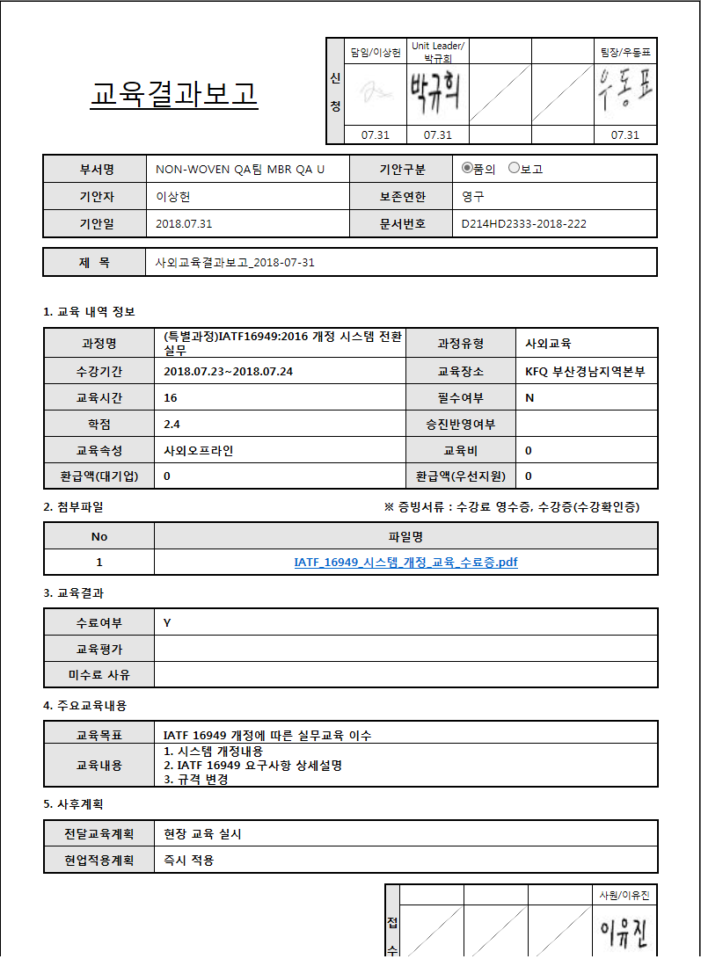
00년 00개월
◎ 난임시술비 지원 신청
신청일자 |  | 승인일자 |  | 상태 |  | 사내교육
대상자 |  | 대상자부서 |  | 직급
근속기산일 |  | 근속기간 |  | 지원회차 | 1회차/2회차
 |  |  |  |  |  | 교육명
◎ 배우자가 그룹사 근무시 선택
00년 00개월
배우자(사번/성명) |  | 소속회사 |  | 소속부서 |  | 사내교육
근속기산일 |  | 근속기간 |  |  |  | 환경안전과정

◎ 지원내역 |  |  |  | 누계금액 : | 0 | 00년 00개월
신청금액 |  | 상세내역 | 진료비 본인부담금
지원금액 |  |  | 약제비 본인부담금
첨부파일

◎ 지급기준 안내

1. 신청자 정보
사번 |  |  | 성명
부서 |  |  | 신청일자

2. 난임시술비 지원 신청 정보
지원회차
근속기산일 |  |  | 근속기간 | 00년 00개월

3. 배우자 정보
사번 |  |  | 성명
소속회사 |  |  | 부서
근속기산일 |  |  | 근속기간 | 00년 00개월

4. 지원 내역
신청금액 | 100,000 |  | 진료비 본인부담금 | 100,000
지원금액 | 100,000 |  | 약제비 본인부담금 | 100,000

5. 첨부파일

난임지원신청

난임지원신청_2018-10-03

